Double U
 |  |  | ROUND |  |  |  |  | SQUARE
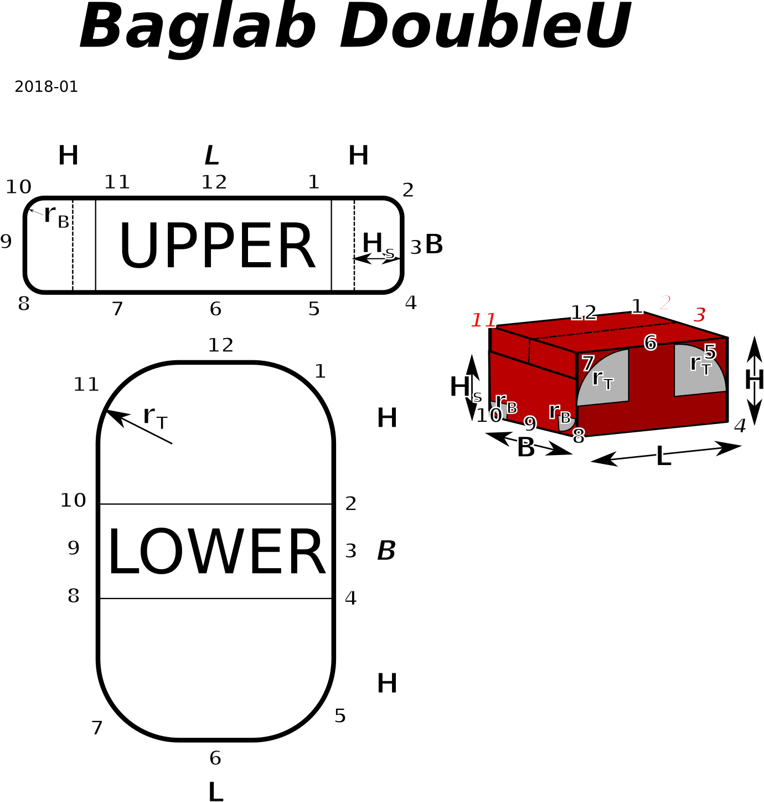
 | alles in cm | INPUT |  |  | r_top is on LOWER patch but on top of 3D bag!
 |  |  | Rt | Rb
Radius | R |  | 11.0 cm | 5.0 cm |  | delta part | Delta / 4 | R * (2 – PI/2) | 4.7 cm | 2.1 cm
Länge | L | 50.0 cm |  |  |  |  | Delta / 2 |  | 9.4 cm | 4.3 cm
Breite | Br | 30.0 cm |  |  |  |  | Delta / 1 |  | 18.9 cm | 8.6 cm
Höhe | Ho | 30.0 cm
SegmenthöheH_s |  | 20.0 cm
Volumen |  | 42.9 l
 | U / 8 | 2*PI*r / 8 | 8.6 cm | 3.9 cm

 | H_s | upper | lower |  |  | H_s | upper | lower
X | 22.0 cm | 62.6 cm | 52.0 cm |  | X | 22.0 cm | 72.0 cm | 52.0 cm
Y | 32.0 cm | 32.0 cm | 87.7 cm |  | Y | 32.0 cm | 32.0 cm | 92.0 cm
dia | 38.8 cm | 70.3 cm | 102.0 cm |  | dia | 38.8 cm | 78.8 cm | 105.7 cm

 | NAME | UPPER X | LOWER Y | name |  |  | UPPER X | LOWER Y
 | START | 0.0 cm | 0.0 cm | START |  | START | 0.0 cm | 0.0 cm | START
 |  | 1.0 cm | 1.0 cm |  |  |  | 1.0 cm | 1.0 cm
 |  | 6.0 cm | 12.0 cm |  |  |  | 11.0 cm | 31.0 cm | 2,10
 |  | 20.0 cm | 26.0 cm |  |  | 12,6 | 36.0 cm | 46.0 cm | 3,9
 | 11,7 | 28.6 cm | 29.9 cm | 10,2 |  | 1,5 | 61.0 cm | 61.0 cm | 4,8
 |  | 37.3 cm | 33.9 cm |  |  |  | 71.0 cm | 91.0 cm
 | 12,6 | 51.3 cm | 43.9 cm | 9,3 |  | END | 72.0 cm | 92.0 cm | END
 |  | 65.3 cm | 53.9 cm
 | 1,5 | 73.9 cm | 57.8 cm | 8,4
 |  | 82.6 cm | 61.7 cm
 |  | 96.6 cm | 75.7 cm |  | left first add H_s to upper, second mark
 |  | 101.6 cm | 86.7 cm |  | right first mark on Upper X, second sew H_s
 | END | 102.6 cm | 87.7 cm | END

 |  | upper Y | lower X
 | START | 0.0 cm | 0.0 cm | START
 |  | 1.0 cm | 1.0 cm
 |  | 6.0 cm | 12.0 cm
 | 9.3 | 16.0 cm | 26.0 cm | 12.6
 |  | 26.0 cm | 40.0 cm
 |  | 31.0 cm | 51.0 cm
 | END | 32.0 cm | 52.0 cm | END

 |  |  |  |  |  |  |  | 102.6 cm

 |  |  |  |  | 0 | 0 | 103.84513021 | 103.84513021 | 21.3
 |  |  |  |  | 1 | 1 | 102.84513021 | 103.84513021
 |  |  |  |  | 6 | 6 | 97.845130209 | 103.84513021
 |  |  |  |  | 20 | 20 | 83.845130209 | 103.84513021
 |  |  |  |  | 28.639379797 | 28.639379797 | 75.205750412 | 103.84513021
 |  |  |  |  | 37.278759595 | 37.278759595 | 66.566370614 | 103.84513021
 |  |  |  |  | 51.278759595 | 51.278759595 | 52.566370614 | 103.84513021
 |  |  |  |  | 65.278759595 | 65.278759595 | 38.566370614 | 103.84513021
 |  |  |  |  | 73.918139392 | 73.918139392 | 29.926990817 | 103.84513021
 |  |  |  |  | 82.557519189 | 82.557519189 | 21.28761102 | 103.84513021
 |  |  |  |  | 97.845130209 | 97.845130209 | 6 | 103.84513021
 |  |  |  |  | 102.84513021 | 102.84513021 | 1 | 103.84513021
 |  |  |  |  | 103.84513021 | 103.84513021 | 0 | 103.84513021

Cut Du
 |  | ROUND
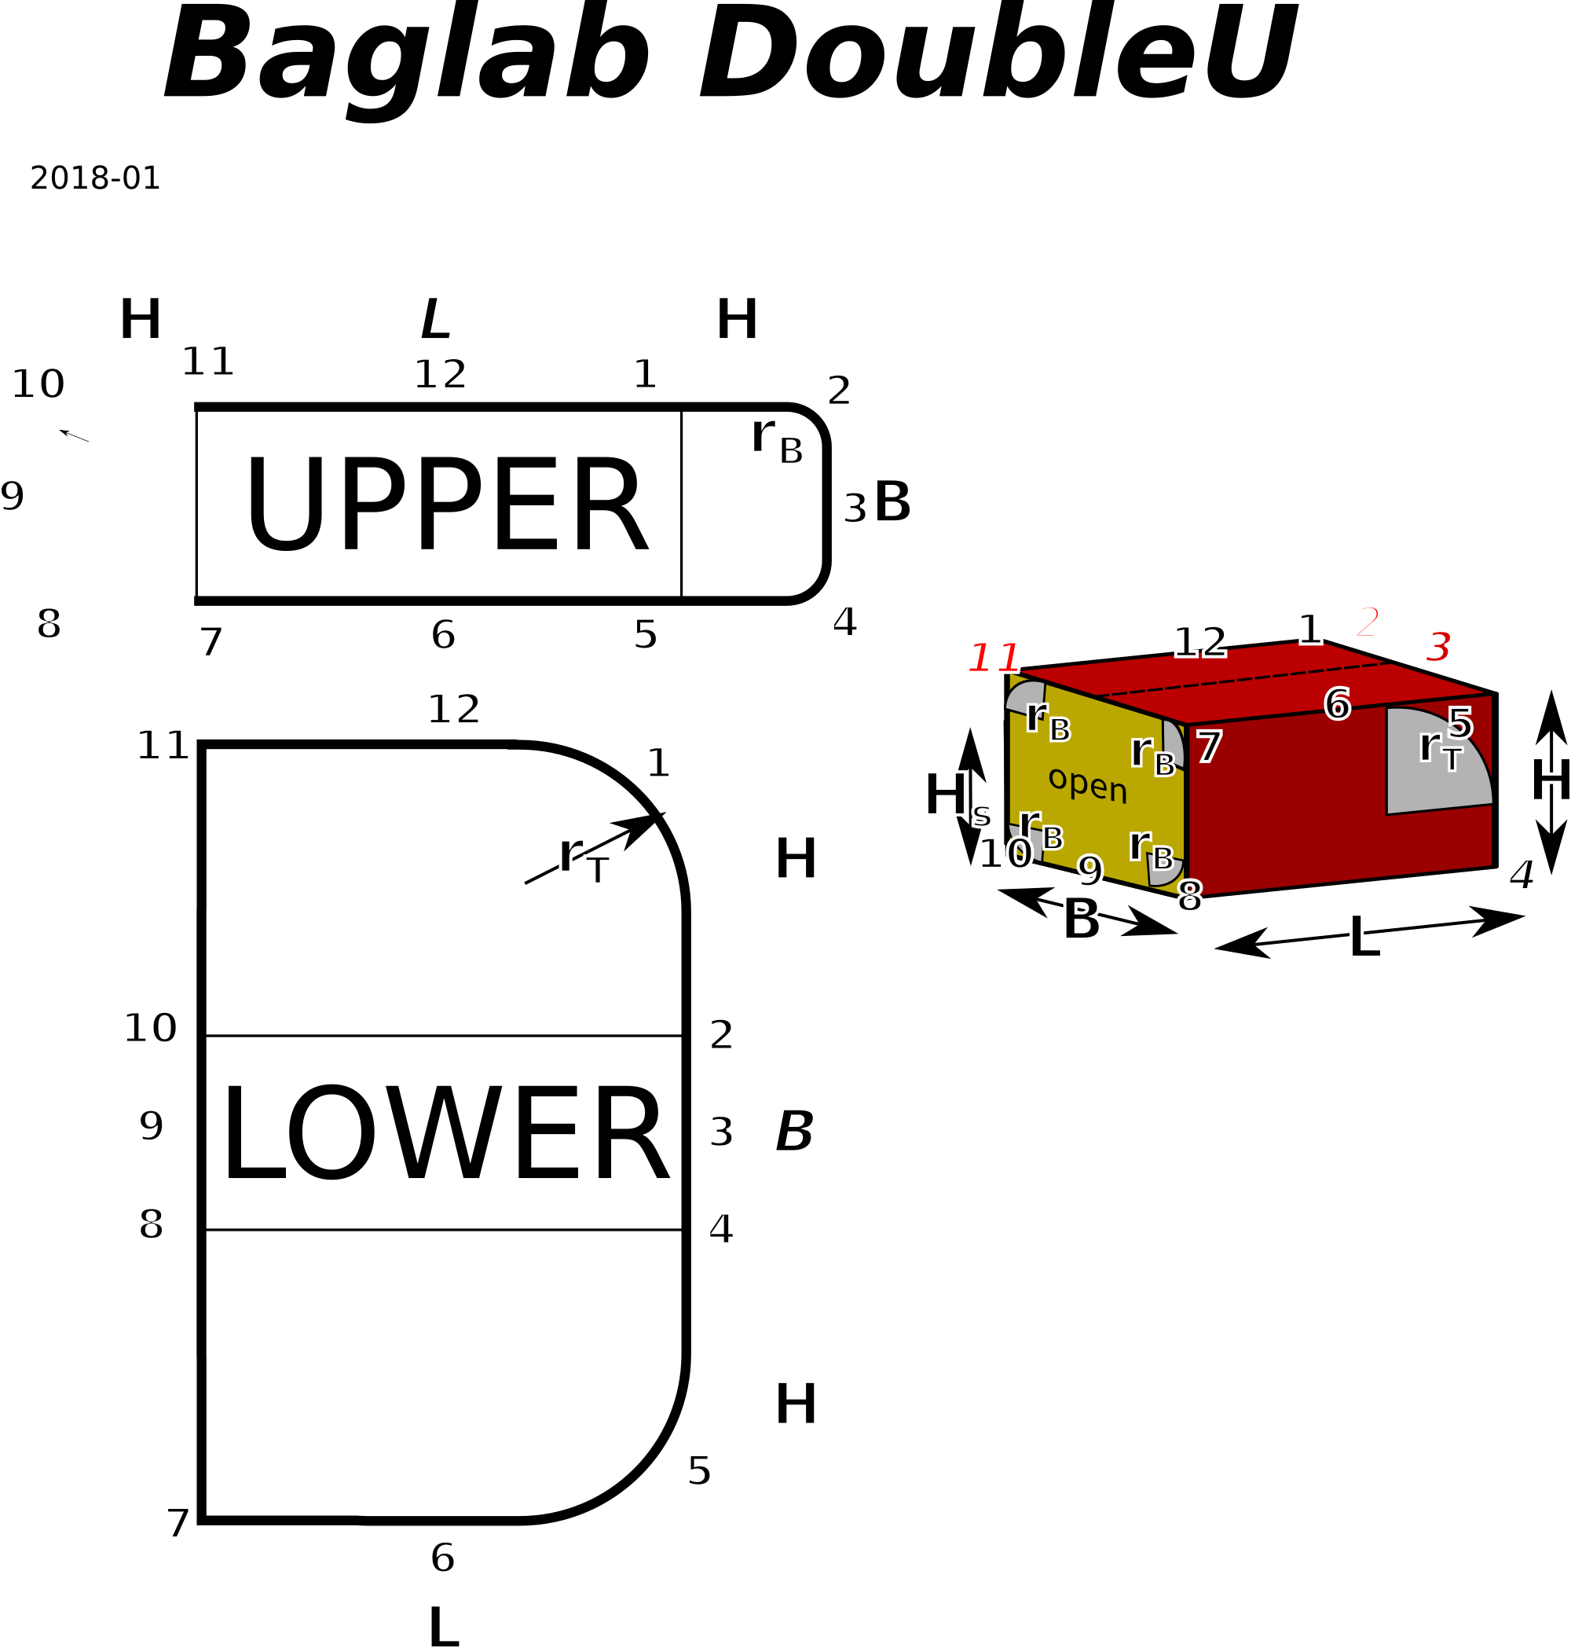
alles in cm | INPUT | (r ohne nahtzugabe) |  | r_top is on LOWER patch but on top of 3D bag!
 |  |  | Rt | Rb
Radius | R |  | 11.0 cm | 5.0 cm | delta part | Delta / 4 | R * (2 – PI/2) | 4.7 cm | 2.1 cm | 0
Länge | L | 50.0 cm |  |  |  | Delta / 2 |  | 9.4 cm | 4.3 cm | 25
Breite | Br | 30.0 cm | EINGABE |  |  | Delta / 1 |  | 18.9 cm | 8.6 cm | 20 | diameter | A | sqauarsoe
Höhe | H | 30.0 cm | START SHEET |  |  | U / 8 | 2*PI*r / 8 | 8.6 cm | 3.9 cm |  | 40.0 cm | 1256.6 | 35.449077018
 | Fläche Strin | 900.0 cm
 | upper | lower | open |  |  |  |  |  |  |  |  | 0.88622692545
X | 77.3 cm | 52.0 cm | 34.1 cm
Y | 32.0 cm | 87.7 cm | 32.0 cm
dia | 83.6 cm | 102.0 cm | 46.8 cm
 |  |  |  |  |  |  |  |  |  |  | 703

NAME | UPPER X | LOWER Y | name
START |  | 0.0 cm | START | Uopen | 115.7 cm
 |  | 1.0 cm |  | ' => H open | 32.1 cm |  |  |  |  |  | Ziel 65 + 2
 |  | 12.0 cm
 |  | 26.0 cm
11,7 | 1.0 cm | 29.9 cm | 10,2
 |  | 33.9 cm
12,6 | 26.0 cm | 43.9 cm | 9,3
 | 40.0 cm | 53.9 cm
1,5 | 48.6 cm | 57.8 cm | 8,4
 | 57.3 cm | 61.7 cm
 | 71.3 cm | 75.7 cm
 | 76.3 cm | 86.7 cm
END | 77.3 cm | 87.7 cm | END
 | OK |  | left first add H_s to upper, second mark
 |  |  | right first mark on Upper X, second sew H_s
 | upper Y | lower X
START | 0.0 cm | 0.0 cm | START
 | 1.0 cm | 1.0 cm
 | 6.0 cm
9.3 | 16.0 cm | 26.0 cm | 12.6
 | 26.0 cm | 40.0 cm
 | 31.0 cm | 51.0 cm
END | 32.0 cm | 52.0 cm | END
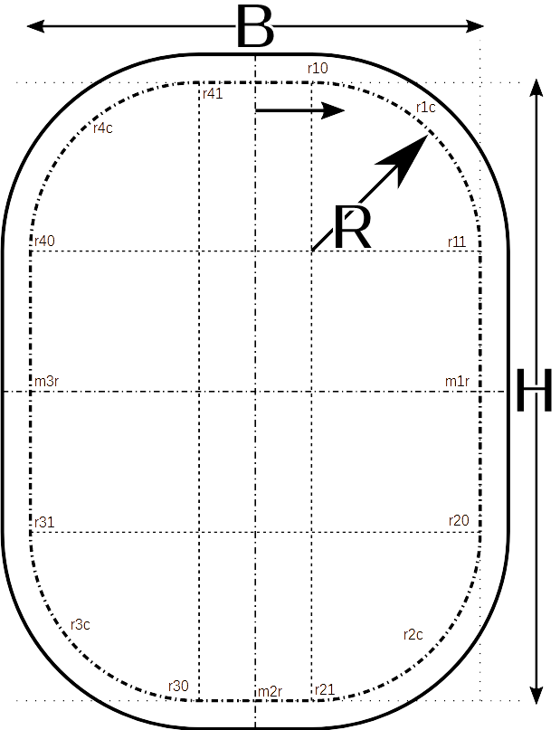
 | ok

Stirnfläche
 |  |  |  |  | NAME | U
 | alles in cm | INPUT |  |  | M0r | 0.0 cm
 |  |  |  |  | r10 | 10.0 cm
Radius | R |  | 5.0 cm |  | r1c | 13.9 cm
Breite | B | 30.0 cm |  |  | r11 | 17.9 cm
Höhe | H open | 32.1 cm |  |  | M1r | 28.9 cm
 | U / 8 | 2*PI*r / 8 | 3.9 cm |  | r20 | 40.0 cm
delta part | Delta / 4 | R * (2 – PI/2) | 2.1 cm |  | r2c | 43.9 cm
 | Delta / 2 |  | 4.3 cm |  | r21 | 47.9 cm
 | Delta / 1 |  | 8.6 cm |  | M2r | 57.9 cm
 |  |  |  |  | r30 | 67.9 cm
 |  |  |  |  | r3c | 71.8 cm
 |  |  |  |  | r31 | 75.7 cm
 |  |  |  |  | M3r | 86.8 cm
 |  |  |  |  | r40 | 97.9 cm
 |  |  |  |  | r4c | 101.8 cm
 |  |  |  |  | r42 | 105.7 cm
 |  |  |  |  | rest | 115.7 cm

 |  |  |  |  | check | 115.7 cm

 |  |  | Zuschnitt
 |  |  | Breite | Höhe | Diagonale
 |  | Seitenteil | 32.0 cm | 34.1 cm | 46.8 cm
 | siehe obrn

Cut Out
 | Aufsetztasche

 | alles in cm | INPUT

Radius | R | 5.0 cm
Länge | L | 75.0 cm
höhe | H | 10.0 cm
tiefe | t | 25.0 cm | only relevant for dimension Y

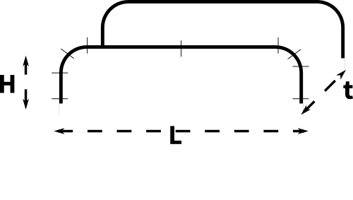
 | U / 8 | 2*PI*r / 8 | 3.9 cm

X |  | 92.7 cm | 77.0 cm
Y |  | 27.0 cm | 27.0 cm
dia |  | 96.6 cm | 81.6 cm

 | NAME | UPPER X
 | START | 0.0 cm
 |  | 1.0 cm
 |  | 6.0 cm
 | R/2 | 9.9 cm
 |  | 13.9 cm
 | halg | 46.4 cm
 |  | 78.9 cm
 |  | 82.8 cm
 | R/2 | 86.7 cm
 |  | 91.7 cm
 | END | 92.7 cm

 |  |  |  |  |  |  | #NAME?

 |  |  |  | 0 | 0 | 103.84513021 | 103.84513021 | 21.3
 |  |  |  | 1 | 1 | 102.84513021 | 103.84513021
 |  |  |  | 6 | 6 | 97.845130209 | 103.84513021
 |  |  |  | 20 | 20 | 83.845130209 | 103.84513021
 |  |  |  | 28.639379797 | 28.639379797 | 75.205750412 | 103.84513021
 |  |  |  | 37.278759595 | 37.278759595 | 66.566370614 | 103.84513021
 |  |  |  | 51.278759595 | 51.278759595 | 52.566370614 | 103.84513021
 |  |  |  | 65.278759595 | 65.278759595 | 38.566370614 | 103.84513021
 |  |  |  | 73.918139392 | 73.918139392 | 29.926990817 | 103.84513021
 |  |  |  | 82.557519189 | 82.557519189 | 21.28761102 | 103.84513021
 |  |  |  | 97.845130209 | 97.845130209 | 6 | 103.84513021
 |  |  |  | 102.84513021 | 102.84513021 | 1 | 103.84513021
 |  |  |  | 103.84513021 | 103.84513021 | 0 | 103.84513021

